상품제안서
송월 극세사 송월 긴 CM 모던체크 스포츠30 | 상품코드: F07364

 |  |  |  |  |  |  | 02-412-0044 | www.easy1.co.kr
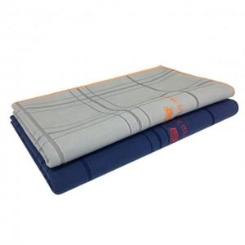

【상세/제작정보】 | 자수인쇄의 경우 난이도 및 크기에 따라 단가 조정 발생할 수 있습니다.

【인쇄/포장옵션】 | 실크, 자수 / 포장지포장

【공급단가】 | 수량 | 100~ | 300~ | 500~ | 1,000~ | 3,000~
*VAT별도 | 단가 | 5,560원 | 5,360원 | 5,150원 | 4,940원 | 4,820원

【상품 URL】 | https://dev.easy1.co.kr:443/src/goods_detail.php?gdno=7364

